상품제안서
카카오프렌즈 코마사타올 여행용 양치세트 | 상품코드: F25867

 |  |  |  |  |  |  | 02-412-0044 | www.easy1.co.kr
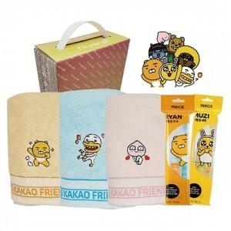

【상세/제작정보】 | 스티커제작및부착 ( 90*55mm ) : 별도 문의

【인쇄/포장옵션】 | / 포장불가능

【공급단가】 | 수량 | 100~ | 300~ | 500~ | 1,000~ | 3,000~
*VAT별도 | 단가 | 10,750원 | 10,570원 | 10,320원 | 10,060원 | 9,890원

【상품 URL】 | https://easy1.co.kr:443/src/goods_detail.php?gdno=25867

